Sheet1
2020/9/11プログラム作成部分作業まとめ
※SVMの分野はかなり難しいので本でもあまり詳しくはやらない(考え方やここがわかればOKみたいなことしか書いてない)
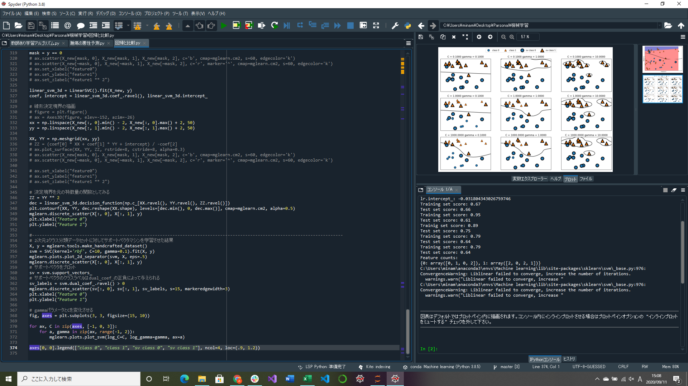

SVMとパラメータの関係性部分実装

カーネル法を用いたSVM(サポートベクタマシン)は、より複雑なモデルを可能にするために線形SVMを拡張したもの(3次元にしたりとか)
サポートベクタとは決定境界を決定するごく一部のデータポイント
二つのクラスからもっとも近いベクトルを何点かずつ選んで，そのマージンを最大にするように線を引く
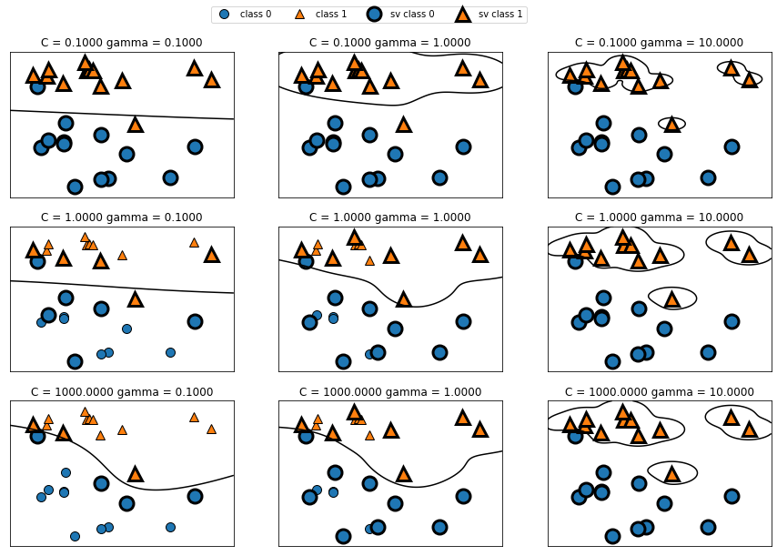
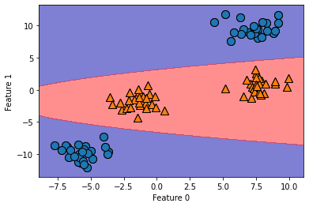
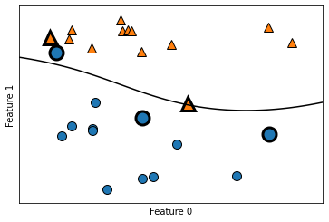

 |  | ↑RBFカーネルを用いたSVMによる決定境界とサポートベクタ
↑3次元での決定境界をもとの2つの特徴量の関数として表示 |  | 境界が滑らかで直線ではないことがわかればOK

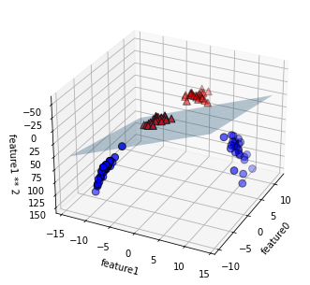

 | ←三次元での決定境界

 |  |  | ↑様々なCとgammaに対する決定境界とサポートベクタ
 |  |  | Cは正規化パラメータ、gammaはガウシアンカーネルの幅(点が近いということを意味するスケールを決定する)
 |  |  | gammaを大きくするほどモデルが複雑になる
 |  |  | Cを大きくするほど正しくクラス分類するために決定境界を曲げている

